船舶給水施設
高知港【船舶給水施設】使用料計算書 |  |  |  |  |  |  |  |  |  |  |  |  | ○リスト
 |  |  |  |  |  |  |  |  |  |  |  |  | 港湾施設（規模等） | 施設（位置） | 年 | 月 | 日 | 単価
港 湾 施 設 の 種 別 |  |  |  |  |  |  | 使用料（条例単価） |  |  |  | 減免の有無 |  | 潮江岸壁給水栓 １－４（西） | 第１埠頭 港町区域図 【別図１】 | 26 | 4 | 1 | 461
船舶給水施設 | 船舶給水 |  |  |  |  |  | 461 |  | 円／㎥ |  | 無 |  | 潮江岸壁給水栓 １－４（東） | 第１埠頭 潮江区域図 【別図２】 | 27 | 5 | 2
 |  |  |  |  |  |  |  |  |  |  |  |  | 東潮江岸壁給水栓 １－５ | 第２埠頭 若松町区域図 【別図３】 | 28 | 6 | 3
※使用料計算（例） |  |  |  |  |  |  |  |  |  |  |  |  | 東潮江岸壁給水栓 １－６（南） | 第３埠頭 弘化台区域図 【別図４】 | 29 | 7 | 4 | 減免後
申請（使用）者の氏名 | 株式会社 海山運輸 |  |  |  |  |  |  | 代表取締役 海山 一郎 |  |  |  |  | 東潮江岸壁給水栓 １－６（北） | 第４埠頭 北タナスカ区域図 【別図５】 | 30 | 8 | 5
住所及び担当者名 | 高知市桟橋通六丁目○－△□ |  |  |  |  |  |  | 経理担当 海山 二郎 |  |  |  |  | 東潮江岸壁給水栓 １－７（南） | 第５埠頭 仁井田区域図 【別図６】 | 31 | 9 | 6
問い合わせ先 | ＴＥＬ： | ０８８－８８８－８８８８ |  |  |  |  |  | ＦＡＸ： | ０８８－８８９－９９９９ |  |  |  | 東潮江岸壁給水栓 １－７（北） | 第７埠頭 三里区域図 【別図７】 | 32 | 10 | 7
 |  |  |  |  |  |  |  |  |  |  |  |  | 三里岸壁給水栓 ７－１ |  | 33 | 11 | 8 | 減免の有無
使用する施設（位置） | （１） | 潮江岸壁給水栓 １－４（西） |  |  |  |  |  | 第１埠頭 潮江区域図 【別図２】 |  |  |  |  | 三里岸壁給水栓 ７－２ |  | 34 | 12 | 9 | 有
 | （２） | 東潮江岸壁給水栓 １－６（南） |  |  |  |  |  | 第１埠頭 潮江区域図 【別図２】 |  |  |  |  |  |  | 35 | 1 | 10 | 無
 | （３） | 三里岸壁給水栓 ７－２ |  |  |  |  |  | 第７埠頭 三里区域図 【別図７】 |  |  |  |  |  |  | 36 | 2 | 11
 | （４） | 東潮江岸壁給水栓 １－６（北） |  |  |  |  |  | 第１埠頭 潮江区域図 【別図２】 |  |  |  |  | ８施設（７－１と７－２は同一施設×２箇所） |  | 37 | 3 | 12 | 曜日
 | （５） |  |  |  |  |  |  |  |  |  |  |  |  |  |  |  | 13 | （日）
第１埠頭 潮江区域図 【別図２】
 | （６） |  |  |  |  |  |  |  |  |  |  |  |  |  |  |  | 14 | （月）
１－７（北）
 | （７） |  |  |  |  |  |  |  |  |  |  |  |  |  |  |  | 15 | （火）
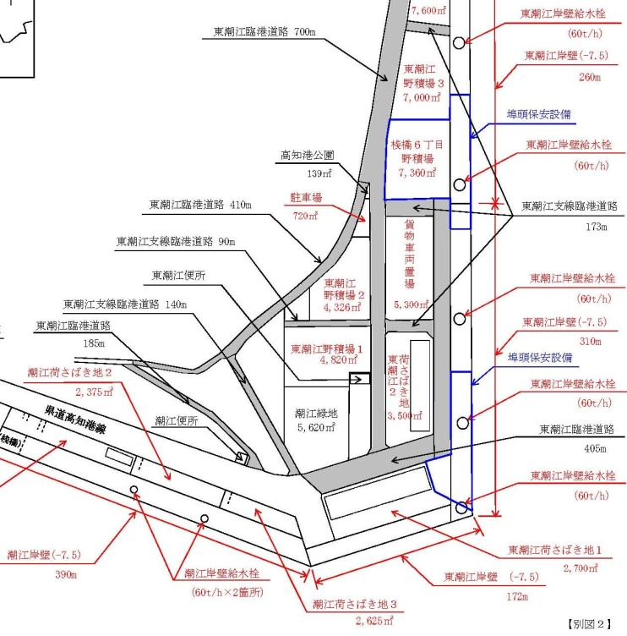
 | （８） |  |  |  |  |  |  |  |  |  |  |  |  |  |  |  | 16 | （水）
使用する目的 | 船舶への給水 |  |  |  |  |  |  |  |  |  |  |  |  |  |  |  | 17 | （木）
１－７（南）
 |  |  |  |  |  |  |  |  |  |  |  |  |  |  |  |  | 18 | （金）
 |  |  |  |  |  |  |  |  |  |  |  |  |  |  |  |  | 19 | （土）
１－６（北）
 | 平成 | 26 | 年 | 9 | 月 | 1 | 日 |  |  |  |  |  |  |  |  |  | 20
使用する期間（日数） | ～ |  |  |  |  |  |  | 30 | 日間 |  |  |  |  |  |  |  | 21
 | 平成 | 26 | 年 | 9 | 月 | 30 | 日 |  |  |  |  |  |  |  |  |  | 22
 |  |  |  |  |  |  |  |  |  |  |  |  |  |  |  |  | 23
給水量（実績） | （１） | 2014-11-05 |  | （水） | 給水 | 第二海山丸 |  | 9:30:00 | ～ | 12:00:00 | 40.5 | ㎥ |  |  |  |  | 24
 | （２） | 2014-11-13 |  | （木） | 船舶 | 第一海山丸 |  | 13:00:00 | ～ | 15:30:00 | 52.6 | ㎥ |  |  |  |  | 25
１－６（南）
 | （３） | 2014-11-18 |  | （火） |  | 第三海山丸 |  | 13:30:00 | ～ | 16:00:00 | 60.0 | ㎥ |  |  |  |  | 26
 | （４） | 2014-11-26 |  | （水） |  | 第一海山丸 |  | 9:00:00 | ～ | 11:30:00 | 50.4 | ㎥ |  |  |  |  | 27
 | （５） |  |  |  |  |  |  |  | ～ |  |  | ㎥ |  |  |  |  | 28
 | （６） |  |  |  |  |  |  |  | ～ |  |  | ㎥ |  |  |  |  | 29
１－４（西）
１－４（東）
 | （７） |  |  |  |  |  |  |  | ～ |  |  | ㎥ |  |  |  |  | 30
１－５
 | （８） |  |  |  |  |  |  |  | ～ |  |  | ㎥ |  |  |  |  | 31
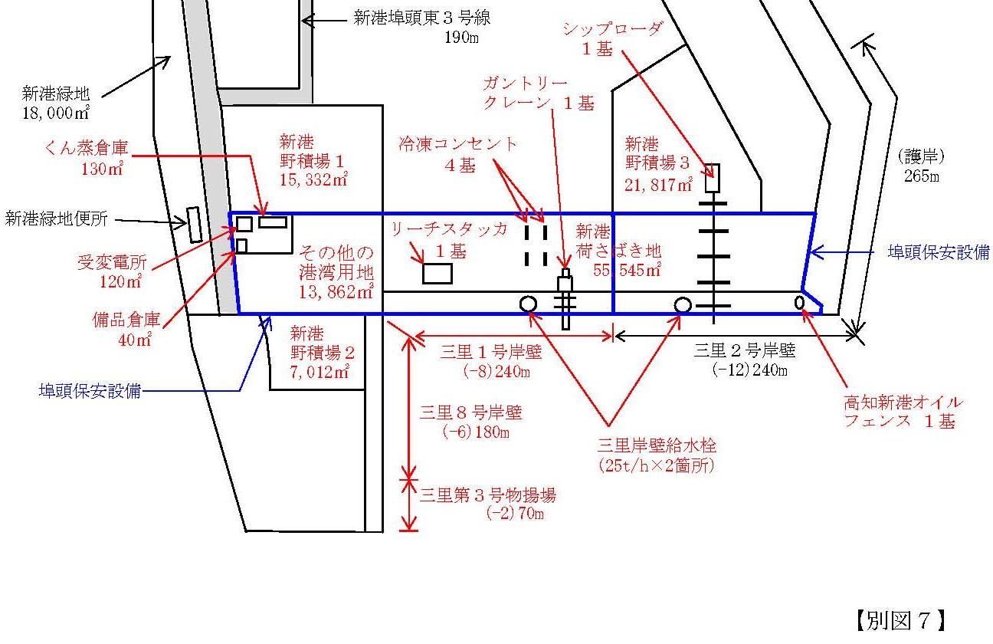
 | 計 |  |  |  |  |  |  |  | 【※１】小数切り上げ → | 203.5 | 204 | ㎥

船舶給水施設 | 単価 |  |  |  |  |  | 数量
使用料計算（税込み） | 461 |  | 円 | × | 1.08 | × | 204 | ㎥ | ＝ | 101,568 |  | 円
 |  |  |  |  |  |  |  | 【※２】10円未満切り捨て → | ＝ | 101,560 |  | 円
 |  |  |  |  |  |  |  |  |  | 使用料（支払）↑

７－１
７－２
第７埠頭 三里区域図 【別図７】
凡例
 | 枠は、申請（使用）者が自ら入力してください。
 | 枠は、リストから選択してください。

